Consolidado
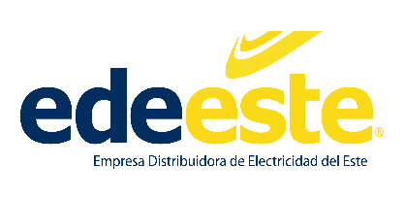

Empresa Distribuidora de Electricidad del Este (EDEEste)
Consolidado Estadísticas y Balance de Gestión OAI Enero-Diciembre 2022

 | OAI | SAIP | 311 | Otra
Recibidas | 2 | 59 | 61 | 0
Pendientes | 0 | 0 | 3 | 0
Resueltas < 5 días | 2 | 59 | 61 | 0
Resueltas > 5 días | 0 | 0 | 0 | 0
Rechazadas < 5 días | 0 | 0 | 0 | 0
Rechazadas > 5 días | 0 | 0 | 0 | 0

 | _______________________________________

Fuente: Oficina de Acceso a la Información
Elaborado por: Emanuel Acosta
Responsable de Acceso a la Información Pública
Fecha: 10-02-2023

